The Ender
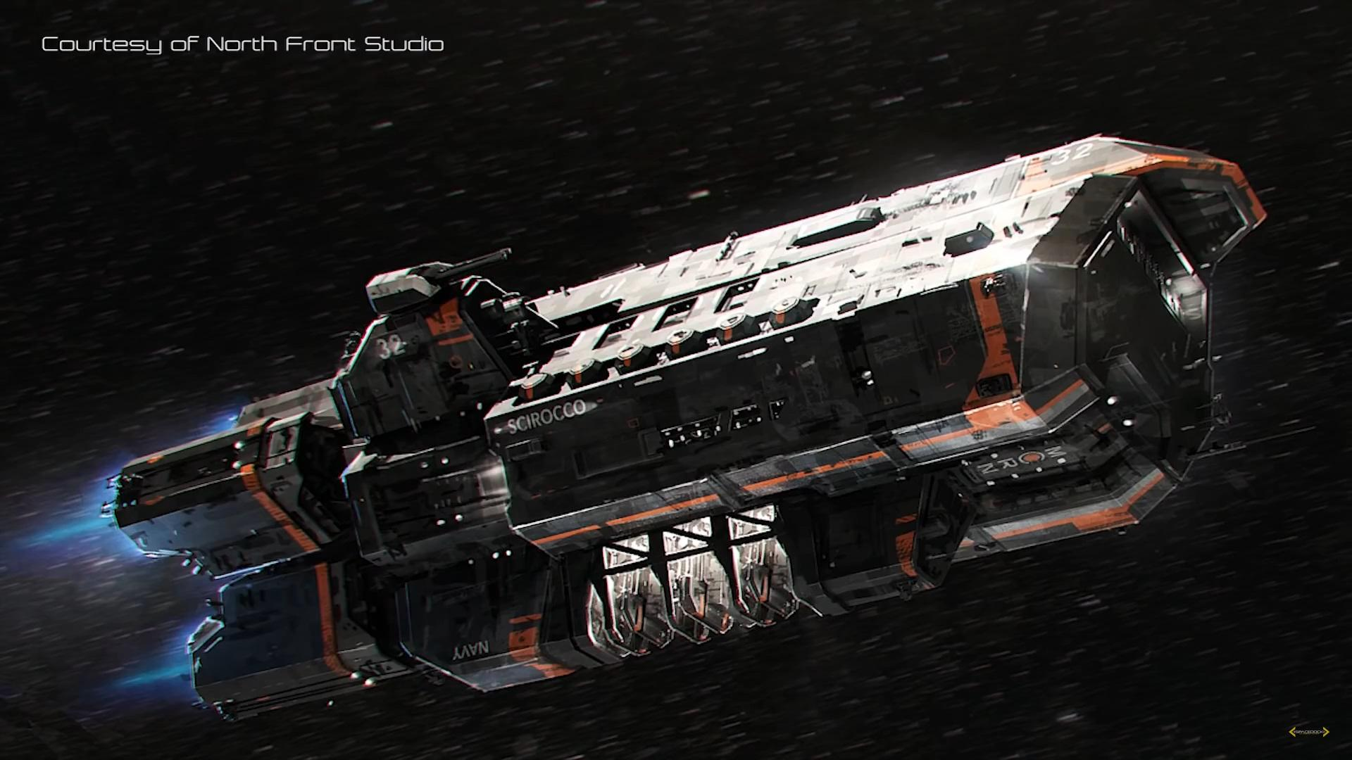
 | Battlecruiser | Taille | 6 | Fuel | Deuterium | 60 | % |  | 30 | kt |  | 12 | jours
 | Classe : MCRN Scirocco |  |  |  | MH | 10 | % |  | 5 | kt |  | 25 | rounds (eco)
 |  |  |  |  |  |  |  |  |  |  |  | 2 | rounds (burst)
 | CPU | 5 | +5D | CPU |  | 1 | % |  | 1 | kt
 | Sensors | 5 |  | Sensors |  | 5 | % |  | 5 | kt
 | Agility | 3 |  | Auxiliary | Thrusters | 1 | % |  | 1 | kt
 | Propulsion | 5 | 20 | Engine | MICF-AM | 1.5 | PW |  | 15 | kt | Fuel
 | Cooling | 5 | 5 |  | Combat (low) | 5 | g | 4 | % MH / round |  | MH | 0.2 | kton / round
 |  |  |  |  | Combat (medium) | 10 | g | 16 | % MH / round |  | MH | 1 | kton / round
 | Armure | 4 |  |  | Combat (high) | 20 | g | 64 | % MH / round |  | MH | 3 | kton / round
 |  |  |  |  | Cruise | 0.2 | g | 8 | % Deuterium / jour |  | D | 2.5 | kton / jour
 |  |  |  |  | Waste heat | 10 | TW
Mass | Actual | 150 | kt |  |  |  |  |  |  |  | Operating time (radiators retracted)
 |  |  |  | Radiators | Dusty plasma | 10 | TW |  | 50 | kt | 10 | seconds at full power
 | Standard (wet) | 150 | kt | Heat sink | Lithium hydride | 100 | TJ |  | 5 | kt | 50 | g-seconds
 | Standard (dry) | 100 | kt
 |  |  |  | Armor |  | 0 | % |  | 0 | kt | 0 | g / cm² (25% coverage)
 |  |  |  | Weapons | Laser (D=50m, range 15,000 km) |  |  |  | 10 | kt |  | = armure 4
 |  |  |  |  | Point defense (100 x 10t artillery) |  |  |  | 1 | kt
 |  |  |  |  | Tourelle coilgun (L=30m) |  |  |  | 0.01 | kt
Dimensions | Length | 400 | m |  | Tubes : 100 x Falaq (100 kg missile) |  |  |  | 0.1 | kt
 | Diameter | 100 | m |  | Munitions | 1000 | Falaq |  | 0.1 | kt
 | Volume | 3E+06 | m3
 | Surface | 1E+05 | m² | Hangar | Frigates (MCRN Rocinante) | 6 | x |  | 0.6 | kt
 | Density | 0.05 | t / m3 |  | Wasp | 40 | x |  | 0.4 | kt
 |  |  |  |  | Droide taille 0 | 1000 | x |  | 0.1 | kt

 |  |  |  | Structure |  | 15 | % |  | 15 | kt
 |  |  |  | Power |  | 5 | % |  | 5 | kt
 |  |  |  | Life support |  | 5 | % |  | 5 | kt

 |  |  |  | Cargo | Requin |  |  |  | 0.7 | kt

Rocinante
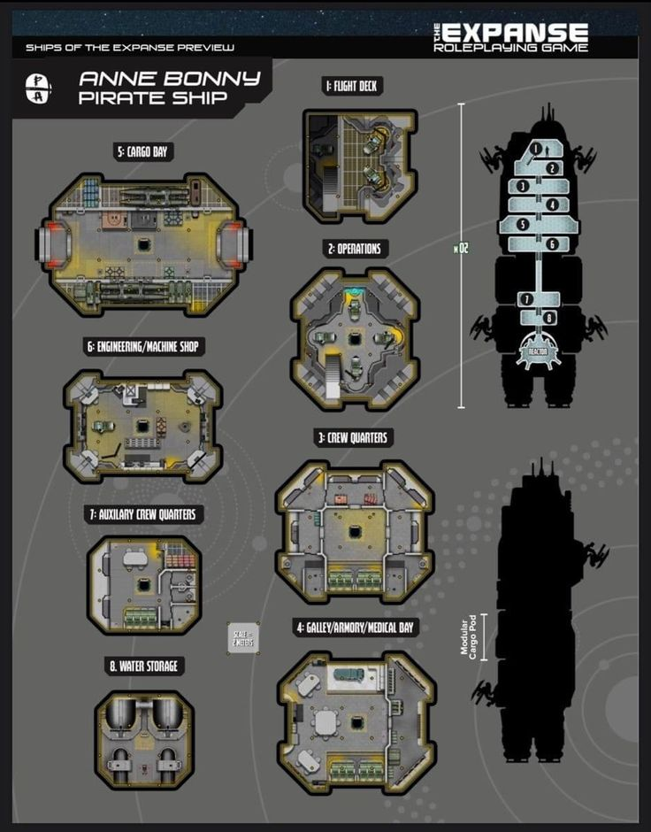
 | Frigate | Taille 3 |  | Fuel | Deuterium | 50 | % | 25 | t |  | 9 | jours
 | Classe : MCRN Rocinante |  |  |  | MH | 50 | % | 25 | t |  | 625 | rounds at 1g

 | CPU | 5 | +2D | CPU |  | 1 | % | 1 | t
 | Sensors | 5 |  | Sensors |  | 5 | % | 5 | t
 | Agility | 5 |  | Auxiliary | Thrusters | 10 | % | 10 | t
 | Propulsion | 5 | 20 | Engine | Epstein drive | 1.5 | TW | 15 | t | Fuel
 | Cooling | 2 | 13 |  | Combat | 5 | g |  |  | MH | 0.2 | ton / round
 | Armure | 0 |  |  | Cruise | 0.2 | g |  |  | D | 2.65 | ton / jour
 | Surface | 25% |  |  | Waste heat | 8 | GW
 |  |  |  |  |  |  |  |  |  | Operating time (radiators retracted)
Mass | Actual | 150 | t | Radiators | Dusty plasma | 4 | GW | 20 | t | 27 | seconds at full power
 |  |  |  | Heat sink | Lithium hydride | 200 | GJ | 10 | t | 133 | g-seconds
 | Standard (wet) | 150 | t
 | Standard (dry) | 100 | t | Weapons | Laser (D=10m, range 300 km) |  |  | 10 | t | 0 | g / cm² (25% coverage)
 | budget restant : | 0 | t |  | Point defense (10 x gatling) |  |  | 1 | t |  | = armure 4
 | Cargo (full speed) | 15 | t |  | Keel coilgun (L=30m) |  |  | 1 | t
 | Cargo (half speed) | 150 | t |  | Tubes : 10 x Stinger (10 kg missile) |  |  | 1 | t
 |  |  |  |  | Munitions | 100 | Stinger | 1 | t
Dimensions | Length | 50 | m | Armor |  | 0 | % | 0 | t
 | Diameter | 10 | m
 | Volume | 4E+03 | m3 | Structure |  | 15 | % | 15 | t
 | Surface | 2E+03 | m² | Power |  | 5 | % | 5 | t
 | Density | 0.04 | t / m3 | Life support | 10 to 30 crew members | 5 | % | 5 | t

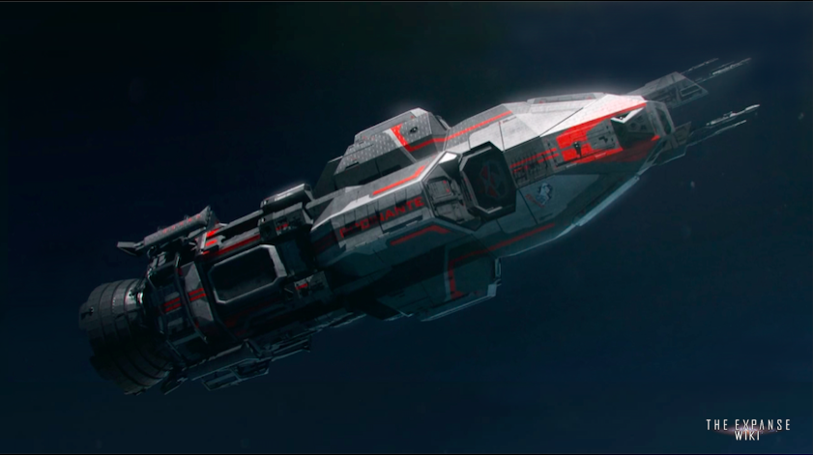
 |  |  |  | Hangar
 |  |  |  | Cargo |  |  |  | 0.0 | t

Lego Requin
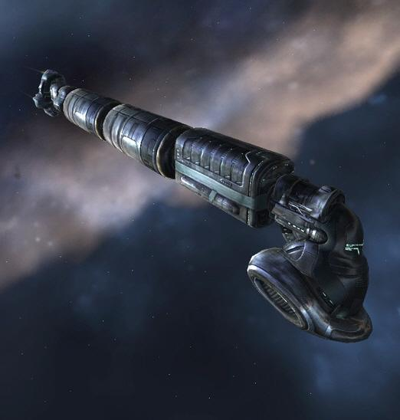

 | Modules |  |  | < --- | Sail | Bridge | Weapons |  | VIP | CPU | Cargo | Fuel |  | Heat sink | Engine | < ---
 |  |  |  |  |  | Sensors |  |  | Radiator |  | Radiator | Radiator |  | Radiator

 |  |  |  |  | Fuel | Deuterium | 100 | % |  | 150 | t |  | 11 | jours
 |  |  |  |  |  | MH | 100 | % |  | 10 | t |  | 36 | rounds at 1g
 |  |  | Accel
 | CPU | 6 | +3D |  | CPU | Sony cybersecurity | 10 | % |  | 40 | t
 | Sensors | 6 |  |  | Sensors | Thermos imaging | 10 | % |  | 40 | t

 | Agility | 1 |  |  | Auxiliary | Thrusters | 1 | % |  | 4 | t
 | Propulsion | 4 |  |  | Engine | MICFAM | 4 | TW |  | 40 | t | Fuel
 |  |  |  |  |  | Combat | 4 | g |  |  |  | MH | 1 | ton / round
 |  |  |  |  |  | Cruise | 0.1 | g |  |  |  | D | 14 | ton / jour
Mass | Actual | 659 | t |  |  | Waste heat | 20 | GW

 | Standard (wet) | 550 | t |  | Radiators | Dusty plasma | 20 | GW |  | 100 | t
 | Standard (dry) | 400 | t |  | Heat sink | Lithium hydride | 1 | TJ |  | 50 | t | Operating time (radiators retracted)
 | budget restant : | -109 | t |  |  |  |  |  |  |  |  | 50 | seconds at full power
 | Cargo (full speed) | -54 | t |  | Armor |  |  |  |  |  |  | 181.8181818 | g-seconds
 | Cargo (half speed) | 441 | t |  | Weapons | Fateh 2x500 kg | (lance missile) |  |  | 8 | t
 |  |  |  |  |  | Torpilles d'excavation | 20 |  |  | 10 | t
 |  |  |  |  |  | Laser civil x 2 |  |  |  | 2 | t
 |  |  |  |  |  | Laser militaire |  |  |  | 10 | t

 |  |  |  |  | Miscellaneous | VIP wheel |  |  |  | 50 | t
 |  |  |  |  |  | Cargo bay | 25 | t |  | 30 | t

 |  |  |  |  | Structure |  | 15 | % |  | 60 | t
 |  |  |  |  | Power |  | 5 | % |  | 20 | t
 |  |  |  |  | Life support |  | 5 | % |  | 20 | t

 |  |  |  |  | CARGO | Imprimante indus x2 |  |  |  | 20 | t
 |  |  |  |  |  | Scrap |  |  |  | 0 | t
 |  |  |  |  |  | MH |  |  |  | 1 | t
 |  |  |  |  |  | environnement de programmation |  |  |  | 1 | t
 |  |  |  |  |  | composants |  |  |  | 0 | kg
 |  |  |  |  |  | atelier d'ingénieur |  |  |  | 1 | t
 |  |  |  |  |  | biogel |  |  |  | 1 | t
 |  |  |  |  |  | Cuve Bacta |  |  |  | 1 | t
 |  |  |  |  |  | nanomat |  |  |  | 0 | t

